Reporte
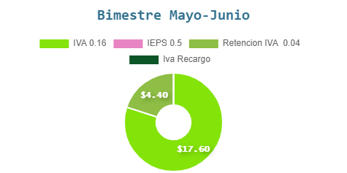
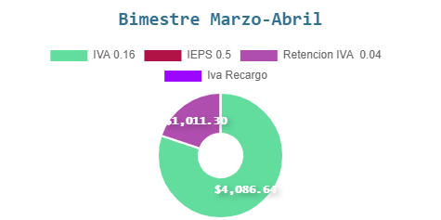
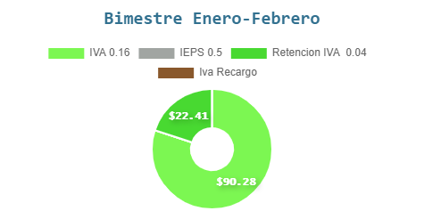
Facturacion Electronica SINE www.sinemx.com Email: sine.ventas@gmail.com 4272728369
Reporte Bimestral de IVA Facturado y de Recargo

